user-post
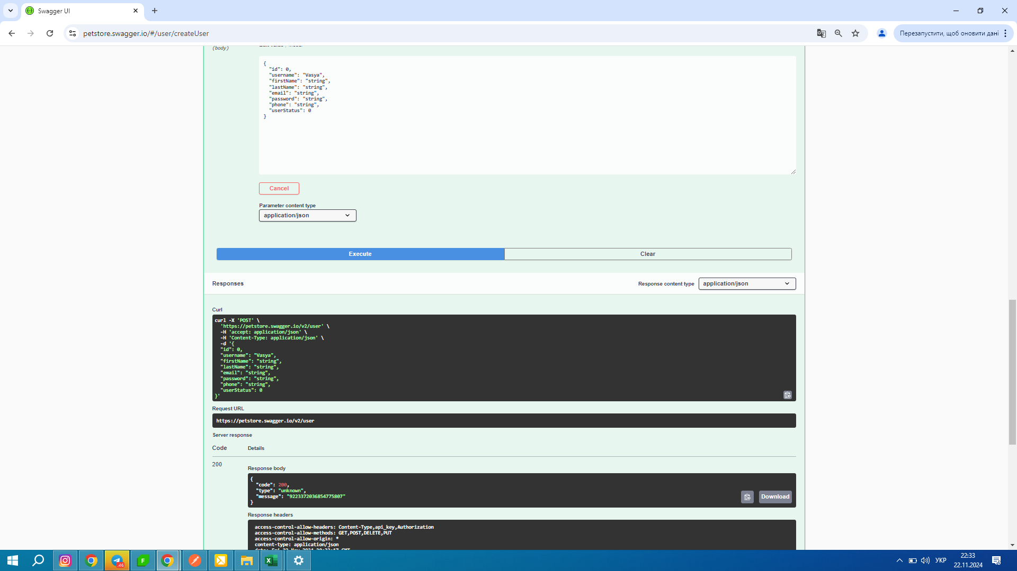
a)Post /user
Назва кроку | Статус | Тестові дані + коментар
Перейти на сайт Petstore Swagger | Passed | https://petstore.swagger.io/v2/swagger.json
Перейти на рядочок User та натистнути на піктограмму галочка "V" Find out more about our store | Passed | "V" + відкриється приховане меню стрічки User
Перейти на стрічку Post/User вкладка Try it | Passed | https://petstore.swagger.io/#/user/createUser
У вкладці Body створити користувача з імям Vasya | Passed | Vasya
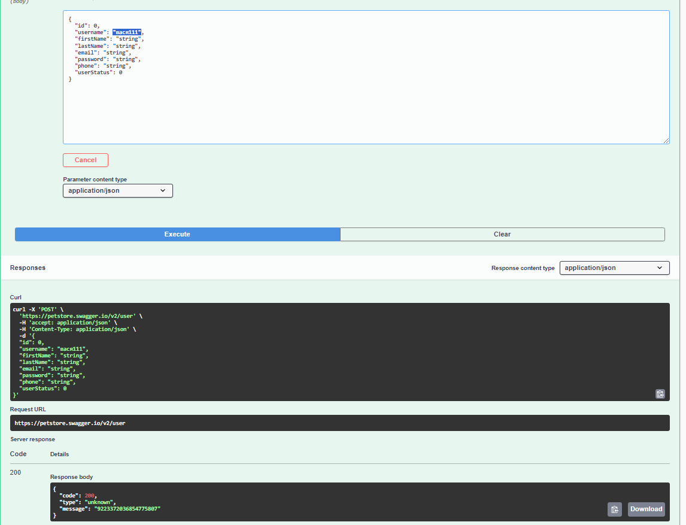
У вкладці Body перейти на рядок Username та створити користувача з імям Вася кирилицею | Passed | вася
У вкладці Username створити користувача літери кирилиця та цифри араб | Passed | вася111
У вкладці Username створити користувача літери кирилиця та пробіл * | Passed | вася *
У поле Firstname ввести дані латинськими літерами | Passed | Vasya
У поле Firstname ввести дані кирилицею | Passed | вася
У поле Firstname ввести дані кирилицею та араб цифрами | Passed | вася111
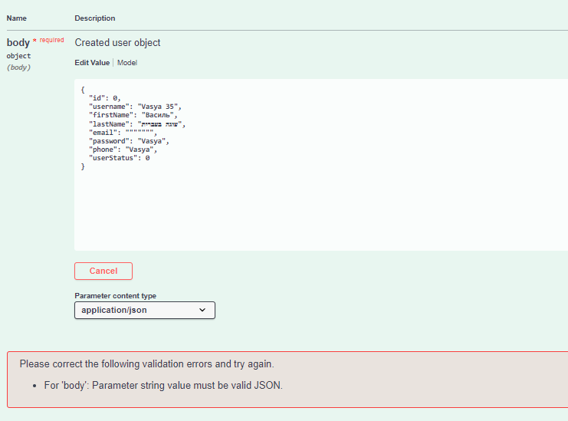
Створити користувача з однаковим значенням в полях "username", "firstName", "lastName", "email","password", "phone" | Passed | { "id": 0, "username": "Vasya", "firstName": "Vasya", "lastName": "Vasya", "email": "Vasya", "password": "Vasya", "phone": "Vasya", "userStatus": 0 }
Створити користувача з різними значенням в усіх полях "username", "firstName", "lastName", "email","password" | Wrong | { "id": 0, "username": "Vasya 35", "firstName": "Василь", "lastName": "עוגה בעברית", "email": """"""", "password": "Vasya", "phone": "Vasya", "userStatus": 0 }
Створити користувача з різними значенням в усіх полях "username", "firstName", "lastName", "email","password" | Passed | { "id": 0, "username": "Vasya 35", "firstName": "Василь", "lastName": "עוגה בעברית", "email": "22222", "password": "******", "phone": " ", "userStatus": 0 }
Створити користувача з різними значенням в усіх полях "username", "firstName", "lastName", "email","password" | Passed | { "id": 0, "username": "Vasya 35", "firstName": "Василь", "lastName": "עוגה בעברית", "email": "עוגה בעברית", "password": "עוגה בעברית", "phone": "עוגה בעברית", "userStatus": 0 }

